Abb. D3-2A
Zurück zum Inhalt
Abb. D3-2A: Angebotsspektrum an Ganztagsschulen 2012 (in % aller Ganztagsschulen)
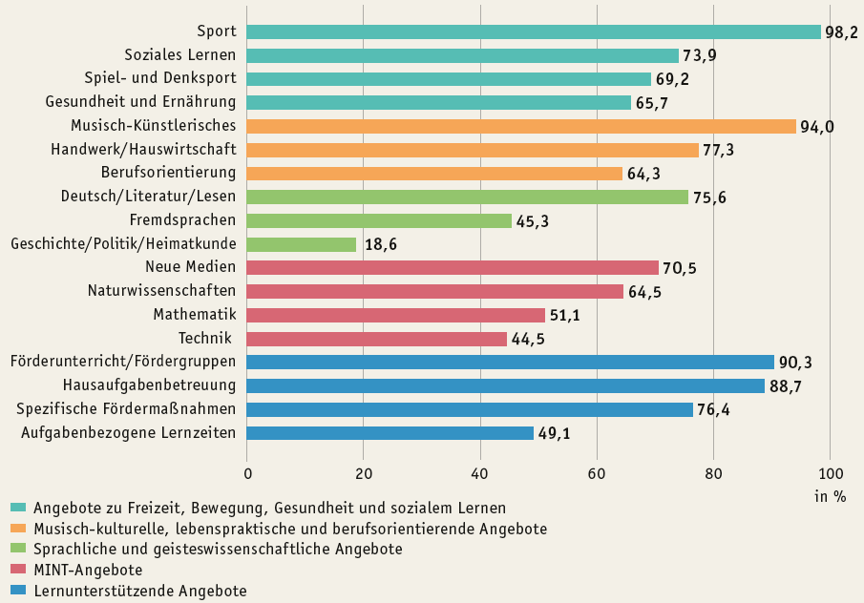

Quelle: StEG-Konsortium (2013), Ganztagsschule 2012/13 → Tab. D3-6web

Tab. D3-5web
 | 0
 | 0
Zurück zum Inhalt
Tab. D3-5web: Ganztagsschulen* im Primar- und Sekundarbereich I und Schülerinnen und Schüler in öffentlicher und freier Trägerschaft 2012 nach Ländern
Land | Schulen* |  | Schülerinnen und Schüler |  | Davon
 |  |  |  |  | Gebundener Ganztagsbetrieb |  | Offener Ganztagsbetrieb
 | Anzahl | in % | Anzahl | in % | Anzahl | in % | Anzahl | in %
D | 15,742 | 55.9 | 2,413,270 | 32.3 | 1,072,955 | 14.4 | 1,340,315 | 18.0
BW | 1,258 | 30.5 | 197,717 | 18.9 | 116,368 | 11.1 | 81,349 | 7.8
BY | 2,161 | 47.6 | 147,561 | 12.4 | 69,795 | 5.9 | 77,766 | 6.5
BE | 665 | 87.5 | 146,397 | 53.1 | 64,659 | 23.5 | 81,738 | 29.7
BB | 480 | 56.8 | 90,216 | 46.7 | 27,918 | 14.4 | 62,298 | 32.2
HB | 76 | 41.5 | 16,991 | 31.2 | 14,844 | 27.3 | 2,147 | 3.9
HH | 280 | 67.3 | 89,385 | 61.7 | 37,666 | 26.0 | 51,719 | 35.7
HE1) | 847 | 49.9 | 217,574 | 42.1 | 18,135 | 3.5 | 199,439 | 38.6
MV | 237 | 41.9 | 49,476 | 40.9 | 33,408 | 27.6 | 16,068 | 13.3
NI1) | 1,458 | 51.3 | 288,047 | 39.0 | 83,359 | 11.3 | 204,688 | 27.7
NW | 4,117 | 70.4 | 632,365 | 36.3 | 388,919 | 22.4 | 243,446 | 14.0
RP | 1,036 | 67.5 | 90,260 | 23.5 | 79,258 | 20.7 | 11,002 | 2.9
SL | 290 | 94.5 | 22,348 | 27.3 | 5,417 | 6.6 | 16,931 | 20.7
SN | 1,434 | 96.7 | 238,069 | 79.1 | 88,042 | 29.3 | 150,027 | 49.9
ST1) | 219 | 26.3 | 36,336 | 24.0 | 12,124 | 8.0 | 24,212 | 16.0
SH | 492 | 56.2 | 65,988 | 23.7 | 12,678 | 4.6 | 53,310 | 19.2
TH | 692 | 76.8 | 84,540 | 51.9 | 20,365 | 12.5 | 64,175 | 39.4
* Ganztagsschulen werden in dieser Darstellung als so genannte Verwaltungseinheiten erfasst. Schulzentren, an denen mehrere Schularten vorgehalten werden, werden so nur einmal als Ganztagsschule ausgewiesen, um Mehrfachzählungen von Schulstandorten zu vermeiden.
1) Für Hessen, Niedersachsen und Sachsen-Anhalt beziehen sich die Angaben ausschließlich auf Schulen in öffentlicher Trägerschaft, da keine Daten zu Schulen in freier Trägerschaft vorliegen.
Quelle: Sekretariat der KMK (2014), Allgemeinbildende Schulen in Ganztagsform in den Ländern in der Bundesrepublik

 |  |  |  |  | #REF! | #REF!
 |  |  |  |  | #REF! | #REF!
 |  |  |  |  | #REF! | #REF!
 |  |  |  |  | #REF! | #REF!
 |  |  |  |  | #REF! | #REF!
 |  |  | #REF! | ·
 |  |  | #REF! | #REF!
 |  |  | #REF! | #REF!
 |  |  | #REF! | #REF!
 |  |  | #REF! | #REF!
 |  |  | #REF! | ·
 |  |  | #REF! | #REF!
 |  |  | #REF! | #REF!

